Fig1
 |  | 2012 | 2013 | 2014 | 2015 | 2016 | 2017 | 2018 | 2019 | 2020 | 2021
 | Exportations | 5,740 | 5,723 | 6,254 | 7,269 | 8,296 | 8,299 | 8,443 | 11,294 | 9,547 | 12,680
 | Importations | 1,550 | 1,511 | 1,726 | 1,663 | 1,710 | 2,166 | 2,053 | 2,752 | 2,253 | 2,454
 | Solde commercial | 4,190 | 4,212 | 4,528 | 5,606 | 6,586 | 6,133 | 6,390 | 8,543 | 7,295 | 10,226
 | Champ : Échanges CAF/FAB de matériels de guerre et produits liés.
 | Source : Direction générale des douanes et droits indirects (DGDDI), traitements OED.

Figure 1 : Solde commercial (en M€) des matériels de guerre et produits liés entre 2012 et 2021

Note de lecture : En 2021, l'excédent commercial des matériels de guerre et produits liés est de 10 226 millions d'euros.
Champ : Échanges CAF/FAB de matériels de guerre et produits liés.
Source : Direction générale des douanes et droits indirects (DGDDI), traitements OED.

Fig2
Excédents commerciaux (en M€) par type de produit des matériels de guerre et produits liés de la France

 |  | Excédent commercial en 2021 | Excédent commercial en 2020 | Excédent commercial en 2019
84 | Systèmes de propulsion | 1,837 | 1,084 | 1,615
85 | Appareils de détection | 1,653 | 1,024 | 1,795
87 | Chars et blindés | 273 | 721 | 1,103
88 | Aéronefs | 4,230 | 2,439 | 1,407
89 | Navires de guerre | 356 | 166 | 128
90 | Instruments de mesure | 545 | 395 | 554
93 | Armes et munitions | 1,123 | 1,194 | 1,645
XX | Autres matériels | 208 | 273 | 296
Champ : Échanges CAF/FAB de matériels de guerre et produits liés.
Source : Direction générale des douanes et droits indirects (DGDDI), traitements OED.

Figure 2 : Excédents commerciaux (en M€) par type de produit des matériels de guerre et produits liés de la France

Note de lecture : En 2021, l'excédent commercial pour les aéronefs est de 4 230 millions d'euros.
Champ : Échanges CAF/FAB de matériels de guerre et produits liés.
Source : Direction générale des douanes et droits indirects (DGDDI), traitements OED.

Fig3
Excédents commerciaux (en M€) par zone des matériels de guerre et produits liés de la France
 | Excédent commercial en 2021 | Excédent commercial en 2020 | Excédent commercial en 2019
Union européenne | 1302 | 881 | 171
Europe hors UE | 455 | 104 | 130
Asie (Hors Proche et Moyen-Orient) | 4444 | 2781 | 1547
Proche et Moyen-Orient | 2662 | 2628 | 4719
Afrique | 733 | 376 | 1444
Amérique | 633 | 526 | 533
Champ : Échanges CAF/FAB de matériels de guerre et produits liés.
Source : Direction générale des douanes et droits indirects (DGDDI), traitements OED.

Figure 3 : Excédents commerciaux (en M€) par zone des matériels de guerre et produits liés de la France

Note de lecture : l'excédent commercial de matériels de guerre entre la France et l'Union européenne est de 1 302 millions d'euros.
Champ : Échanges CAF/FAB de matériels de guerre et produits liés.
Source : Direction générale des douanes et droits indirects (DGDDI), traitements OED.

Fig5
Répartition en % par catégorie d'entreprise des sociétés concourant aux échanges internationaux de matériels de guerre et produits liés en 2021

 | Ensemble des sociétés | Sociétés exportatrices | Sociétés importatrices | Montant des exportations | Montant des importations
GE | 11.2 | 14.9 | 11.7 | 85.8 | 67.4
ETI | 25.5 | 29.5 | 24.9 | 12 | 18.5
PME (hors Micro) | 35.8 | 39.6 | 32.4 | 1.7 | 10.1
MICRO | 27.4 | 16 | 31.1 | 0.5 | 3.9
Champ : Sociétés importatrices et exportatrices de matériels de guerre et produits liés
Source : Direction générale des douanes et droits indirects (DGDDI) - Sirus, Insee ; traitements OED

Figure 5 : Répartition en % par catégorie d'entreprise des sociétés concourant aux échanges internationaux de matériels de guerre et produits liés en 2021

Note de lecture : 11,2 % des sociétés concourant aux échanges internationaux de matériels de guerre et produits liés sont des grandes entreprises.
Champ : Sociétés importatrices et exportatrices de matériels de guerre et produits liés représentant 12,7 milliards d'euros d'exportations et 1,7 milliards d'euros d'importations.
Source : Direction générale des douanes et droits indirects (DGDDI) - Sirus, Insee ; traitements OED

Fig6
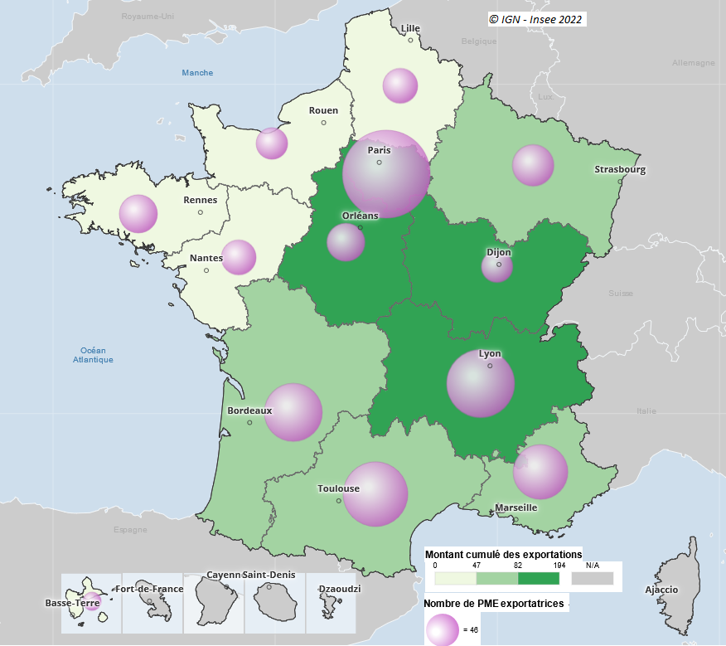
Figure 6 : Répartition régionale des PME exportatrices de matériels de guerre et produits liés entre 2019 et 2021 | Libellé | Code | Nombre de PME | Exportations (en M€)
 | Guadeloupe | 01 | 17 | 0
 | Martinique | 02
 | Guyane | 03
 | La Réunion | 04
 | Mayotte | 06
 | Île-de-France | 11 | 346 | 193.7
 | Centre-Val de Loire | 24 | 64 | 131.5
 | Bourgogne-Franche-Comté | 27 | 50 | 87.3
 | Normandie | 28 | 50 | 12.4
 | Hauts-de-France | 32 | 61 | 12.2
 | Grand Est | 44 | 83 | 52
 | Pays de la Loire | 52 | 56 | 18
 | Bretagne | 53 | 64 | 36.3
 | Nouvelle-Aquitaine | 75 | 144 | 52.6
 | Occitanie | 76 | 185 | 46.5
 | Auvergne-Rhône-Alpes | 84 | 202 | 81.8
 | Provence-Alpes-Côte d'Azur | 93 | 132 | 63.5
 | Ensemble |  | 1454 | 787.8

 | Champ : PME exportatrices de matériels de guerre et produits liés représentant 788 millions d'euros d'exportations. Montant des
 | exportations cumulées pour la répartition en classe et nombre de PME ayant exportées en 2019 et 2021 pour la représentation
 | sphérique. La région est la région principale d'implantation en termes d'emplois salariés.
 | N/A = Non diffusable (secret statistique).
 | Source : Direction générale des douanes et droits indirects (DGDDI) - Sirus, Insee ; traitements OED

Note de lecture : La région Île-de-France compte 346 PME ayant exportées des matériels de guerre et produits liés entre 2019 et 2021.
Champ : PME exportatrices de matériels de guerre et produits liés représentant 788 millions d'euros d'exportations. Montant des exportations cumulées pour la répartition en classe et nombre de PME ayant exportées en 2019 et 2021 pour la représentation sphérique. La région est la région principale d'implantation en termes d'emplois salariés.
N/A = Non diffusable (secret statistique).
Source : Direction générale des douanes et droits indirects (DGDDI) - Sirus, Insee ; traitements OED

Fig7
Figure 7 : Exportations de biens des sociétés industrielles de la BITD française
 | 2019 | 2020 | 2021
Exportations de biens civils et militaires de la BITD (M€) | 56,390 | 38,797 | 44,072
Part (%) dans les exportations de produits manufacturés | 12.0 | 9.9 | 9.7
Importations de biens civils et militaires de la BITD (M€) | 31,213 | 20,495 | 21,762
Part (%) dans les importations de produits manufacturés | 6.0 | 4.4 | 4.1

Source : Direction générale des douanes et droits indirects (DGDDI), traitements OED.

Figure 7 : Exportations de biens des sociétés industrielles de l'industrie de défense française

Note de lecture : Les entreprises de l'industrie de défense ont exporté 56,4 Md€ de biens à usage civil et militaire en 2019.
Champ : Échanges CAF/FAB de biens. Produits manufacturés C3, C4 et C5 (= hors industrie agroalimentaire et produits pétroliers).
Source : Direction générale des douanes et droits indirects (DGDDI), traitements OED.

